상품제안서
큐싹 레더 손톱깎이 키링 | 상품코드: S43803

 |  |  |  |  |  |  | 02-713-8555 | www.synergygift.co.kr
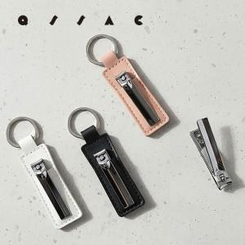 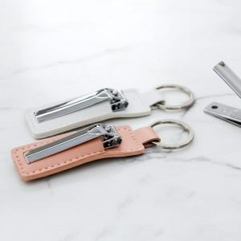 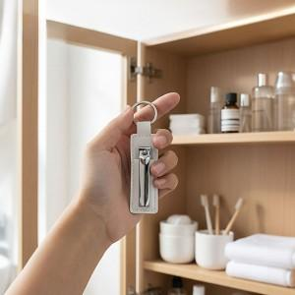

【상세/제작정보】

【인쇄/포장옵션】 | 레이저 / OPP(비닐)

【공급단가】 | 수량 | 300~ | 1,000~ | 3,000~ | 10,000~ | 30,000~
*VAT별도 | 단가 | 1,170원 | 1,100원 | 1,050원 | 1,020원 | 1,000원

【상품 URL】 | https://www.synergygift.co.kr:443/src/goods_detail.php?gdno=43803

